Feuil1
RECETTES | EXERCICE N | EXERCICE N-1 | ECART N/N-1 % | DEPENSES | EXERCICE N | EXERCICE N-1 | ECART N/N-1 %

COTISATIONS | 620.00 | 714.00 |  | BUREAU | 316.44 | 1061.06
SPONSORS | 100.00 | 780.00 |  | FRAIS BANCAIRES | 109.80 | 858.44
BAR RESTAURANT | 0.00 | 3203.39 |  | ASSURANCES | 434.14 | 558.03
EVENEMENT | 93.60 | 81.00 |  | COTISATIONS | 80.00 | 45.00
GRAINE ET JEU | 0.00 | 548.08 |  | COMMUNICATION | 1055.11 | 6108.98
STAND LIBRAIRES | 0.00 | 3939.44 |  | TEL TIMBRES INTERNET | 215.45 | 275.41
VENTES LIVRES |  | 55655.53 |  | LOCATION | 720.00 | 1120.00
SUBVENTIONS 2019 |  | 1.00 |  | INTERVENANTS | 200.00 | 3785.50
SUBVENTIONS 2020 | 3000.00 | 18780.00 |  | RESTAURANT HOTEL | 180.49 | 10974.29
RB | 0.00 | 1084.30 |  | TRANSPORTS | 2684.80 | 4903.10
 |  |  |  | AMENAGEMENT SALLE |  | 1535.45
 |  |  |  | LIBRAIRES EDITEURS AUTEURS |  | 53238.69
 |  |  |  | DIVERS |  | 126.00
TOTAL RECETTES | 3813.60 | 84786.74

INTERETS LIVRET | 103.97 |  |  | TOTAL DEPENSES | 5996.23 | 84589.95

RESULTAT | -2078.66

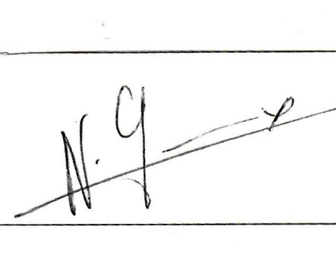
AVOIRS | CPTE COURANT | LIVRET A | TOTAL | APPROUVE LE 31 /08 /20

2019-08-31 | 1216.35 | 16752.08 | 17968.43 | La présidente Nicole GREMEAUX
2020-08-31 | 550.82 | 19256.05 | 19806.87

